A
Análisis de Selección | Nombre del proyecto | Celda de manufactura robotizada
 | Por | EsDek
Alternativa A. | Fecha | May-23
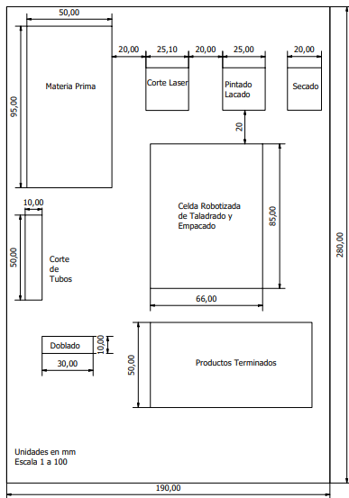
 |  |  | Criterio | Puntuación/5
 |  |  | Agrupación por tecnologías | 5
 |  |  | Reducción de inventarios | 4
 |  |  | Facilidad de mantenimiento | 2
 |  |  | Espacio para circulación | 2
 |  |  | Espacio libre en la planta | 4.5
 |  |  | Respuesta a cambios en la demanda | 3
 |  |  | Facilidad de supervisión | 3
 |  |  | Flujo de material | 3.5
 |  |  | TOTAL | 27

B
Análisis de Selección | Nombre del proyecto | Celda de manufactura robotizada
 | Por | EsDek
Alternativa B. | Fecha | May-23
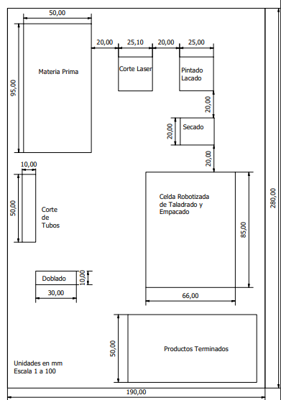
 |  |  | Criterio | Puntuación/5
 |  |  | Agrupación por tecnologías | 5
 |  |  | Reducción de inventarios | 4
 |  |  | Facilidad de mantenimiento | 4
 |  |  | Espacio para circulación | 4
 |  |  | Espacio libre en la planta | 3.5
 |  |  | Respuesta a cambios en la demanda | 4
 |  |  | Facilidad de supervisión | 4
 |  |  | Flujo de material | 4
 |  |  | TOTAL | 32.5

